关系图
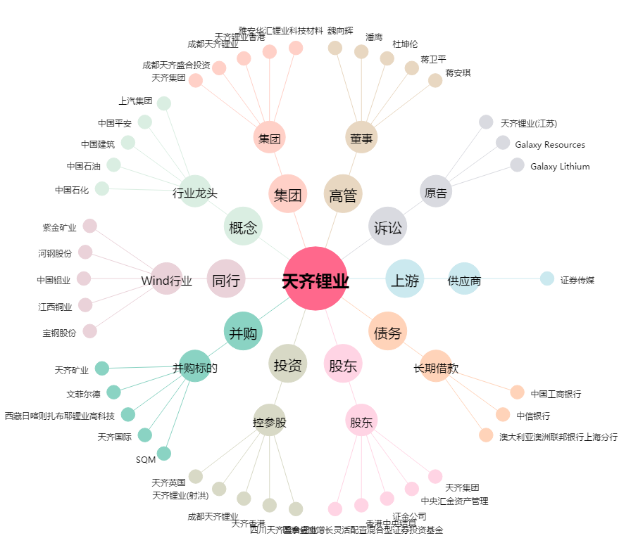
天齐锂业[002466.SZ] - 关系概览图

